Sheet1
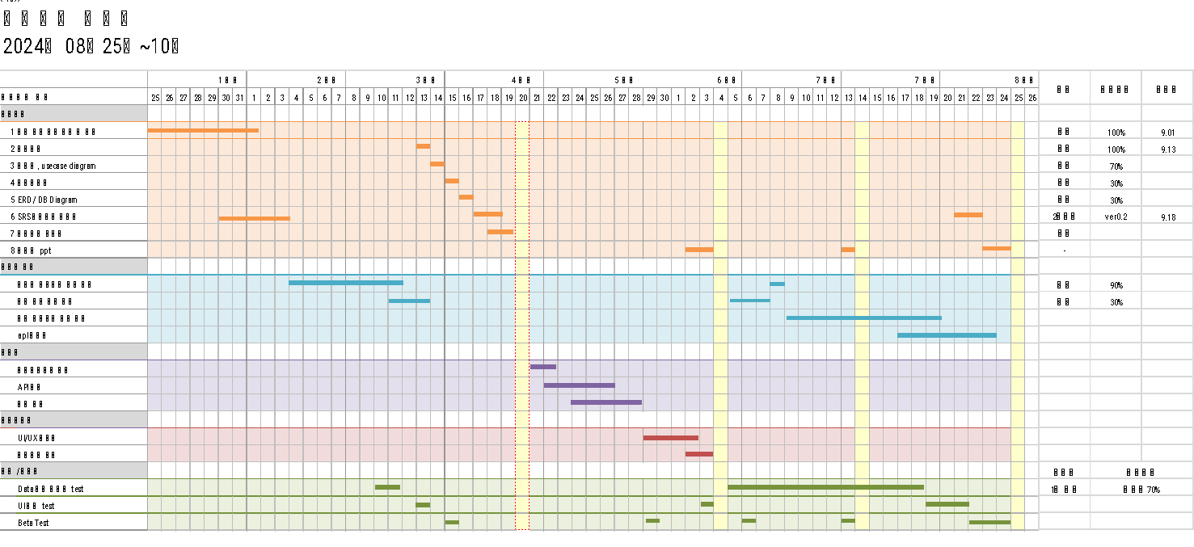
프로젝트 일정표

2024년 08월25일~10월 25일

 |  | 1 주차 |  |  |  |  |  |  | 2 주차 |  |  |  |  |  |  | 3 주차 |  |  |  |  |  |  | 4 주차 |  |  |  |  |  |  | 5 주차 |  |  |  |  |  |  | 6 주차 |  |  |  |  |  |  | 7 주차 |  |  |  |  |  |  | 7 주차 |  |  |  |  |  |  | 8 주차 |  |  |  |  |  |  | 상태 | 진행사항 | 완료일
프로젝트 일정 |  | 25 | 26 | 27 | 28 | 29 | 30 | 31 | 1 | 2 | 3 | 4 | 5 | 6 | 7 | 8 | 9 | 10 | 11 | 12 | 13 | 14 | 15 | 16 | 17 | 18 | 19 | 20 | 21 | 22 | 23 | 24 | 25 | 26 | 27 | 28 | 29 | 30 | 1 | 2 | 3 | 4 | 5 | 6 | 7 | 8 | 9 | 10 | 11 | 12 | 13 | 14 | 15 | 16 | 17 | 18 | 19 | 20 | 21 | 22 | 23 | 24 | 25 | 26
문서작성
1 | 기타 문서 양식 작성 및 선정 |  |  |  |  |  |  |  |  |  |  |  |  |  |  |  |  |  |  |  |  |  |  |  |  |  |  |  |  |  |  |  |  |  |  |  |  |  |  |  |  |  |  |  |  |  |  |  |  |  |  |  |  |  |  |  |  |  |  |  |  |  |  |  | 완료 | 100% | 9.01
2 | 간트차트 |  |  |  |  |  |  |  |  |  |  |  |  |  |  |  |  |  |  |  |  |  |  |  |  |  |  |  |  |  |  |  |  |  |  |  |  |  |  |  |  |  |  |  |  |  |  |  |  |  |  |  |  |  |  |  |  |  |  |  |  |  |  |  | 완료 | 100% | 9.13
3 | 명세서, usecase diagram |  |  |  |  |  |  |  |  |  |  |  |  |  |  |  |  |  |  |  |  |  |  |  |  |  |  |  |  |  |  |  |  |  |  |  |  |  |  |  |  |  |  |  |  |  |  |  |  |  |  |  |  |  |  |  |  |  |  |  |  |  |  |  | 중지 | 70%
4 | 화면설계서 |  |  |  |  |  |  |  |  |  |  |  |  |  |  |  |  |  |  |  |  |  |  |  |  |  |  |  |  |  |  |  |  |  |  |  |  |  |  |  |  |  |  |  |  |  |  |  |  |  |  |  |  |  |  |  |  |  |  |  |  |  |  |  | 중지 | 30%
5 | ERD / DB Diagram |  |  |  |  |  |  |  |  |  |  |  |  |  |  |  |  |  |  |  |  |  |  |  |  |  |  |  |  |  |  |  |  |  |  |  |  |  |  |  |  |  |  |  |  |  |  |  |  |  |  |  |  |  |  |  |  |  |  |  |  |  |  |  | 중지 | 30%
VER 0.1
VER 0.2
최종본
6 | SRS 요구사항 분석서 |  |  |  |  |  |  |  |  |  |  |  |  |  |  |  |  |  |  |  |  |  |  |  |  |  |  |  |  |  |  |  |  |  |  |  |  |  |  |  |  |  |  |  |  |  |  |  |  |  |  |  |  |  |  |  |  |  |  |  |  |  |  |  | 2차완료 | ver0.2 | 9.18
7 | 프로젝트 기획서 |  |  |  |  |  |  |  |  |  |  |  |  |  |  |  |  |  |  |  |  |  |  |  |  |  |  |  |  |  |  |  |  |  |  |  |  |  |  |  |  |  |  |  |  |  |  |  |  |  |  |  |  |  |  |  |  |  |  |  |  |  |  |  | 완료
VER 0.1
VER 0.2
VER 1.0
8 | 발표용 ppt |  |  |  |  |  |  |  |  |  |  |  |  |  |  |  |  |  |  |  |  |  |  |  |  |  |  |  |  |  |  |  |  |  |  |  |  |  |  |  |  |  |  |  |  |  |  |  |  |  |  |  |  |  |  |  |  |  |  |  |  |  |  |  | -
데이터 분석
농산물 가격 예측 모델 구현 90%
농산물 가격 예측 모델 구현 100%
 | 농산물 가격예측 모델 구현 |  |  |  |  |  |  |  |  |  |  |  |  |  |  |  |  |  |  |  |  |  |  |  |  |  |  |  |  |  |  |  |  |  |  |  |  |  |  |  |  |  |  |  |  |  |  |  |  |  |  |  |  |  |  |  |  |  |  |  |  |  |  |  | 중지 | 90%
계절 예측 모델 구현(30%)
계절 예측 모델 구현(100%)
 | 계절 예측 모델 구현 |  |  |  |  |  |  |  |  |  |  |  |  |  |  |  |  |  |  |  |  |  |  |  |  |  |  |  |  |  |  |  |  |  |  |  |  |  |  |  |  |  |  |  |  |  |  |  |  |  |  |  |  |  |  |  |  |  |  |  |  |  |  |  | 중지 | 30%
 | 통합 머신러닝 모델 개발
 | apI 문서화
백엔드 전체
백엔드 전체
백엔드
DB 설계
 | 데이터베이스 설계
백엔드 전체
 | API 설계
서버 구축
백엔드 전체
 | 서버 구축
프론트엔드
10pg
 | UI/UX 디자인
 | 컴포넌트 개발
백업 / 테스트 |  |  |  |  |  |  |  |  |  |  |  |  |  |  |  |  |  |  |  |  |  |  |  |  |  |  |  |  |  |  |  |  |  |  |  |  |  |  |  |  |  |  |  |  |  |  |  |  |  |  |  |  |  |  |  |  |  |  |  |  |  |  |  |  | 진행도 | 특이사항
농산물 가격 예측 모델 Test
상시진행
 | Data 분석 정확도 test |  |  |  |  |  |  |  |  |  |  |  |  |  |  |  |  |  |  |  |  |  |  |  |  |  |  |  |  |  |  |  |  |  |  |  |  |  |  |  |  |  |  |  |  |  |  |  |  |  |  |  |  |  |  |  |  |  |  |  |  |  |  |  | 1차 진행 | 신뢰도70%
 | UI 작동 test
1차 중간발표
2차 중간발표
최종 발표
 | Beta Test
문서발표

